Sheet1
BOQ for the Vocational Training Equipment - Stair quarry Employment Promotion through Building Vocational Skills in The Construction Sector in Kirkuk City, Kirkuk Governorate, Iraq
Items
# | Items | Unit | Quantity | Price per unit (USD) | Total cost (USD) | Sample | Notes
1 | بوري مربع 1,5 انج محجر نقش | روط | 15 |  |  | 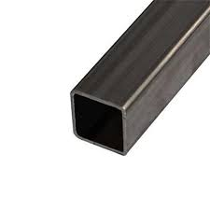
2 | بوري مربع 1,25 انج محجر نقش | روط | 15
3 | بوري ¾ انج محجر نقش | روط | 15
4 | نقشة ايراني 5 نجوم | طبقة | 15 |  |  | 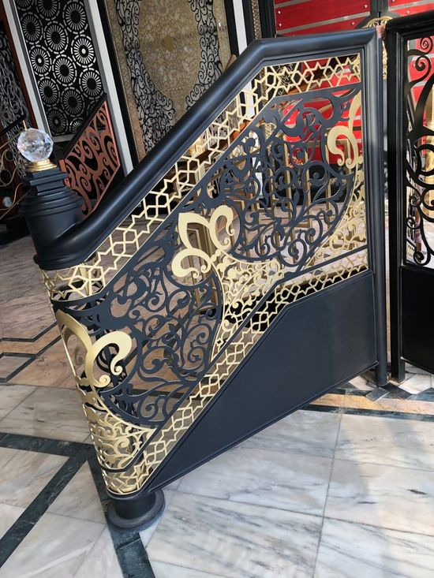 | الصورة نموذج فقط, المطلوب هو نقشة 5 نجوم
5 | نقشة عراقي فراشة | طبقة | 5 |  |  |  | الصورة نموذج فقط, المطلوب هو نقشة فراشة
6 | نقشة كليه | طبقة | 10 |  |  |  | الصورة نموذج فقط, المطلوب هو نقشة كليه
7 | نقشة ليزري بانواعه | طبقة | 10 |  |  |  | الصورة نموذج فقط, المطلوب هو نقشات ليزرية بانواعها
8 | نقشة سندانه 12 ملم | طبقة | 10 |  |  |  | الصورة نموذج فقط, المطلوب هو نقشة سندانة
9 | شيش دك او نقش | روط | 10
10 | دنكه بوري 2,5 + 2.5 انج | روط | 10
11 | طوبة دنكه | قطعة | 10 |  |  | 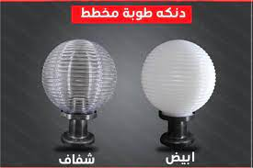
12 | كرستالة دنكه | قطعة | 10
13 | نقشة ايراني صب | طبقة | 10 |  |  | 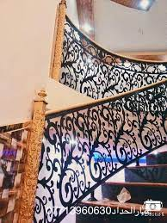 | الصورة نموذج فقط, المطلوب هو نقشة
14 | نقشة صب كمنجه | طبقة | 10 |  |  |  | الصورة نموذج فقط, المطلوب هو نقشة كمنجة
15 | نقشة رمح | طبقة | 10 |  |  |  | الصورة نموذج فقط, المطلوب هو نقشة رمح
16 | نقشة سعفة صب | طبقة | 10 |  |  |  | الصورة نموذج فقط, المطلوب هو نقشة سعفة

